Biyokimya
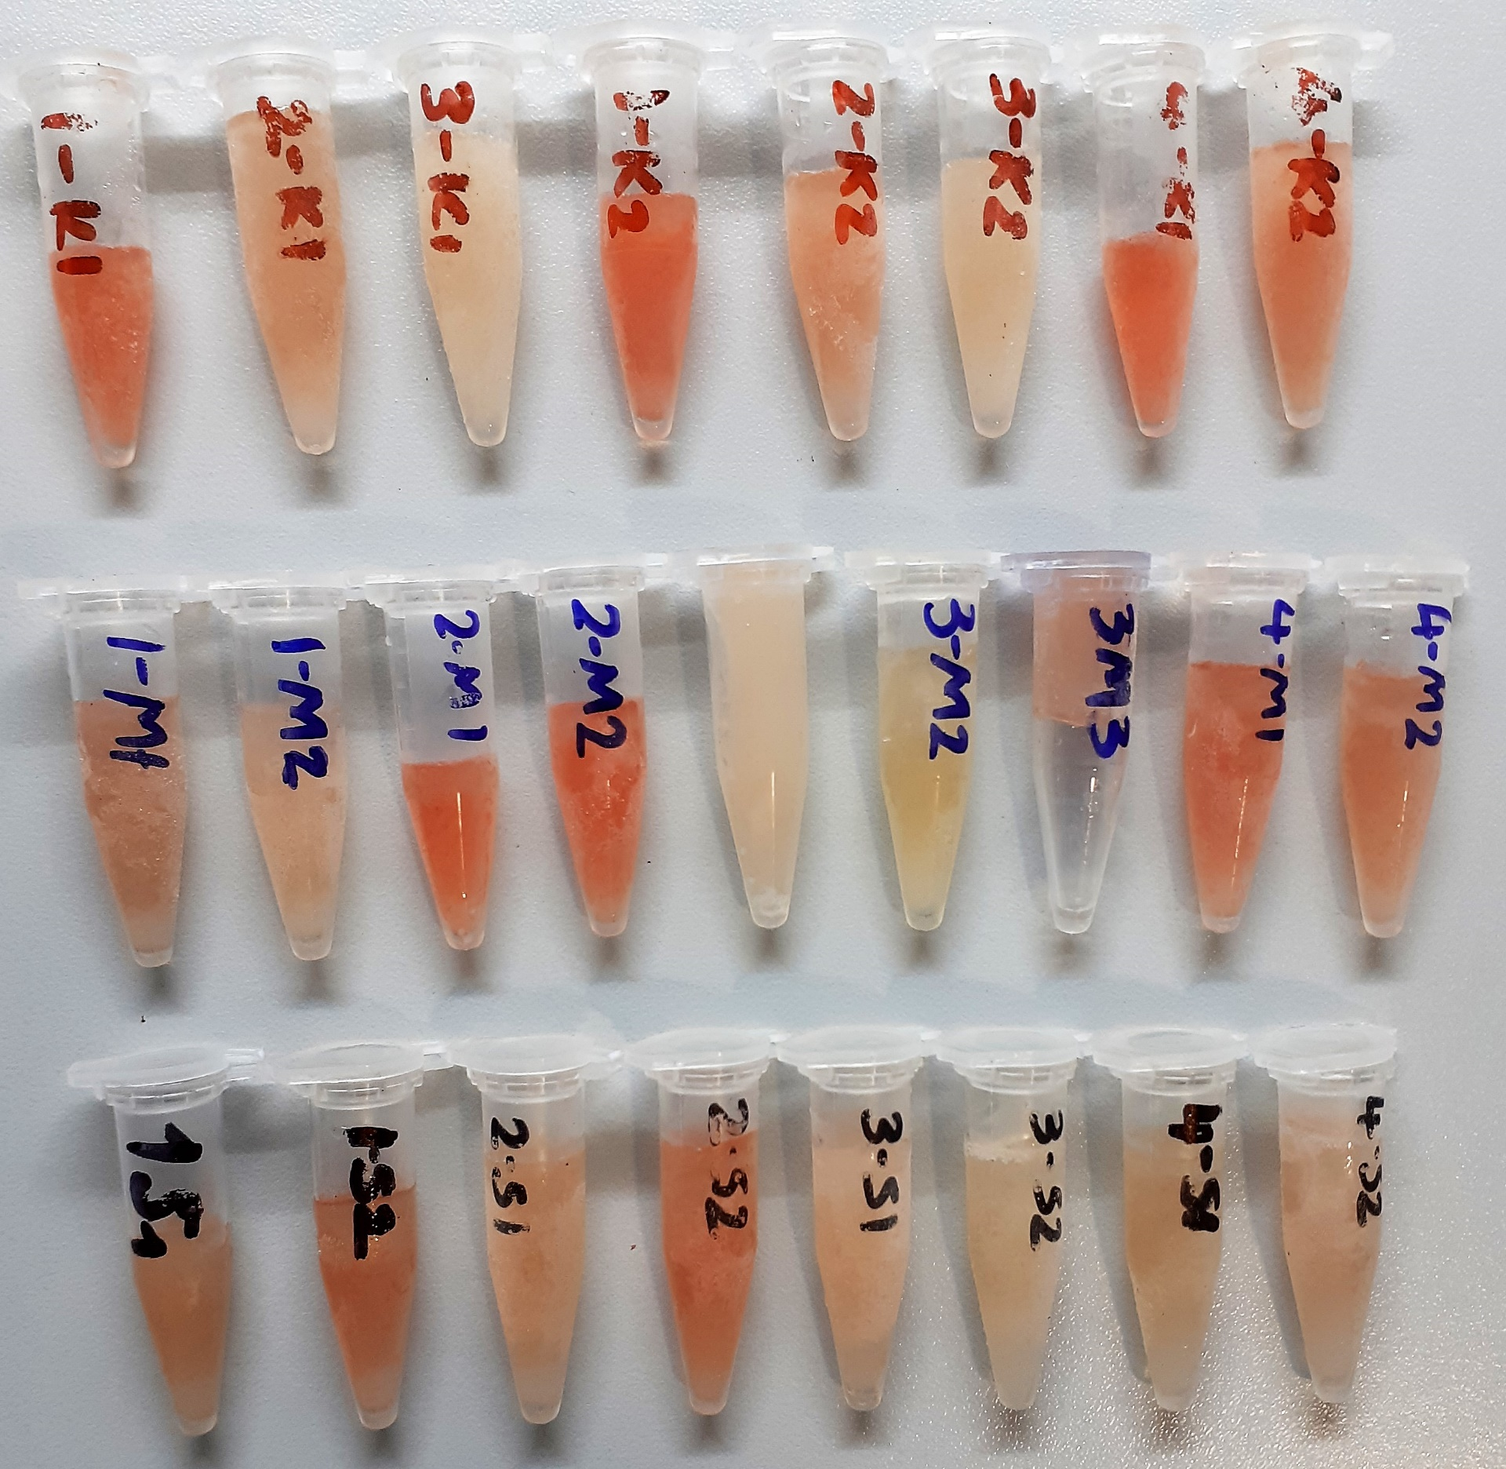
Numune Adı | TAS(mmol/L) | TOS (µmol/L) | OSI | GLU (mg/dl) | CHOL (mg/dl) | TG (mg/dl) | HDL (mg/dl) | LDL (mg/dl) | NOT
1-K1 | 1.66 | 20.9 | 1.259 | 182 | 52 | 192 | 72 | 11 | yüksek hemolizli | Kullanılan cihaz: Mindray marka BS400 model tam otomatik biyokimya cihazı
2-K1 | 1.65 | 6.9 | 0.418 | 182 | 44 | 54 | 80 | 13 | hemolizli | TAS: Total Antioxidant Status
3-K1 | 1.46 | 1.79 | 0.123 | 217 | 57 | 176 | 79 | 17 |  | TOS: Total Oxidant Status
1-K2 | 1.8 | 23.6 | 1.311 | 266 | 49 | 108 | 69 | 20 | yüksek hemolizli | OSI: Oxidative Stress Index
2-K2 | 1.51 | 9.8 | 0.649 | 187 | 42 | 68 | 76 | 13 | hemolizli | GLU: Glucose
3-K2 | 1.4 | 1.55 | 0.111 | 159 | 59 | 118 | 89 | 12 |  | CHOL: Total Cholesterol
4-K1 | 1.61 | 24.4 | 1.516 | 153 | 44 | 75 | 73 | 14 | yüksek hemolizli | TG: Triglycerides
4-K2 | 1.5 | 11.4 | 0.760 | 222 | 51 | 70 | 82 | 16 | hemolizli | HDL: HDL Cholesterol
1-M1 | 1.42 | 10.9 | 0.768 | 215 | 57 | 49 | 85 | 15 | hemolizli | LDL: LDL Cholesterol
1-M2 | 1.49 | 5.12 | 0.344 | 257 | 56 | 117 | 88 | 15
2-M1 | 1.65 | 20.1 | 1.218 | 197 | 38 | 119 | 72 | 15 | yüksek hemolizli
2-M2 | 1.71 | 21.02 | 1.229 | 248 | 33 | 46 | 63 | 17 | yüksek hemolizli
3-M1 | 1.5 | 3.8 | 0.253 | 232 | 72 | 112 | 107 | 24
3-M2 | 1.39 | 1.45 | 0.104 | 187 | 53 | 74 | 86 | 25
3-M3 | 1.46 | 7.3 | 0.500 | 158 | 78 | 140 | 101 | 16 | hemolizli
4-M1 | 1.6 | 15.1 | 0.944 | 262 | 44 | 37 | 80 | 16 | yüksek hemolizli
4-M2 | 1.5 | 11.7 | 0.780 | 237 | 29 | 45 | 56 | 11 | hemolizli
1-S1 | 1.45 | 9.7 | 0.669 | 259 | 59 | 150 | 79 | 12 | hemolizli
1-S2 | 1.64 | 12.4 | 0.756 | 232 | 48 | 98 | 75 | 22 | yüksek hemolizli
2-S1 | 1.46 | 9.2 | 0.630 | 195 | 55 | 189 | 80 | 23 | hemolizli
2-S2 | 1.57 | 13.6 | 0.866 | 199 | 35 | 52 | 70 | 17 | yüksek hemolizli
3-S1 | 1.43 | 5.6 | 0.392 | 229 | 76 | 204 | 93 | 14 | lipemi
3-S2 | 1.38 | 2.5 | 0.181 | 239 | 48 | 124 | 80 | 12
4-S1 | 1.4 | 3.9 | 0.279 | 213 | 36 | 27 | 75 | 17
4-S2 | 1.45 | 7.1 | 0.490 | 310 | 37 | 96 | 76 | 18 | hemolizli

